상품제안서
골프여행 필수품 골프 항공커버 GB_M100 | 상품코드: F22686

 |  |  |  |  |  |  | 02-412-0044 | www.easy1.co.kr
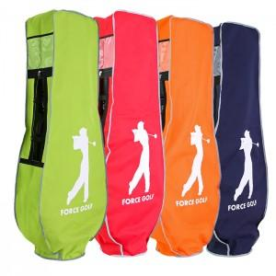

【상세/제작정보】 | ※ 오렌지 색상 제외 진행 가능합니다.

【인쇄/포장옵션】 | 실크 / 포장불가능

【공급단가】 | 수량 | 100~ | 300~ | 500~ | 1,000~ | 3,000~
*VAT별도 | 단가 | 14,040원 | 13,820원 | 13,500원 | 12,960원 | 12,420원

【상품 URL】 | https://dev.easy1.co.kr:443/src/goods_detail.php?gdno=22686

